Sheet1
출발서버 | 도착서버 | 설명 | METHOD | URI
gate-way | member-api | 회원가입 하기 | POST | /member/join
 |  | 회원정보 수정 | PUT | /member/update
 |  | 로그인 하기 | POST | /member/login
 |  | 회원 탈퇴 | DELETE | /member/{id)
 |  | 비밀번호 변경 | POST | /member/changepassword
 | order-api | 교육신청 | POST | /order
 |  | 교육신청 취소 | PUT | /order/cancel
 |  | 교육신청 내역 | GET | /order/list
 |  | 교육신청 승인 | PUT | /order/confirm
 |  | 교육신청 거부 | PUT | /order/confirm
 |  | 신청내역 조회 | GET | /order
 | child-api | 아이 정보 등록 | POST | /child
 |  | 아이 정보 수정 | PUT | /child
 | review-api | 리뷰보기 | GET | /review{no}
 |  | 리뷰 작성 | POST | /review
 |  | 리뷰 수정 | PUT | /review
 |  | 리뷰 삭제 | DELETE | /review
 | ceacher-api | 교사리스트 보기 | GET | /teacher
 |  | 교사 검색 | GET | /teacher/{id}
 |  | 교사 프로필 등록 | POST | /teacher/profil
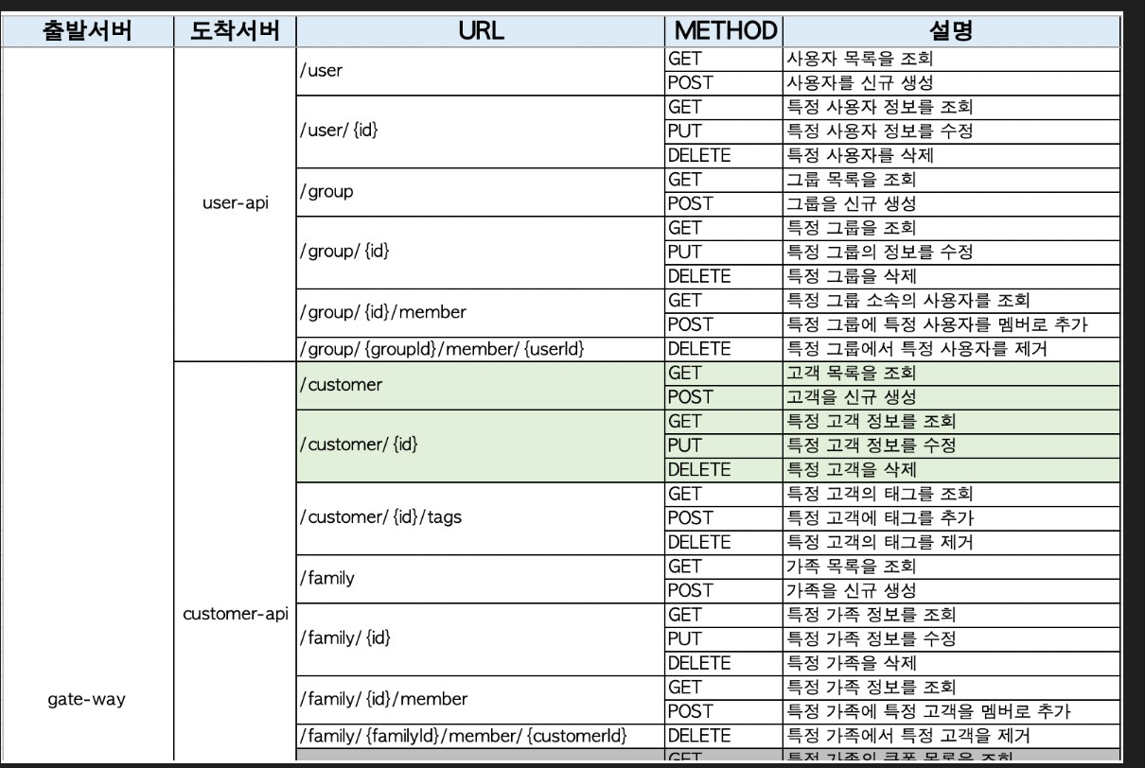
 |  | 교사 프로필 수정 | PUT | /teacher/profil
 |  | 교사 가입하기 | POST | /teacher
 |  | 관심교사 등록 | POST | /wishlist

